Chi tiết địa chất
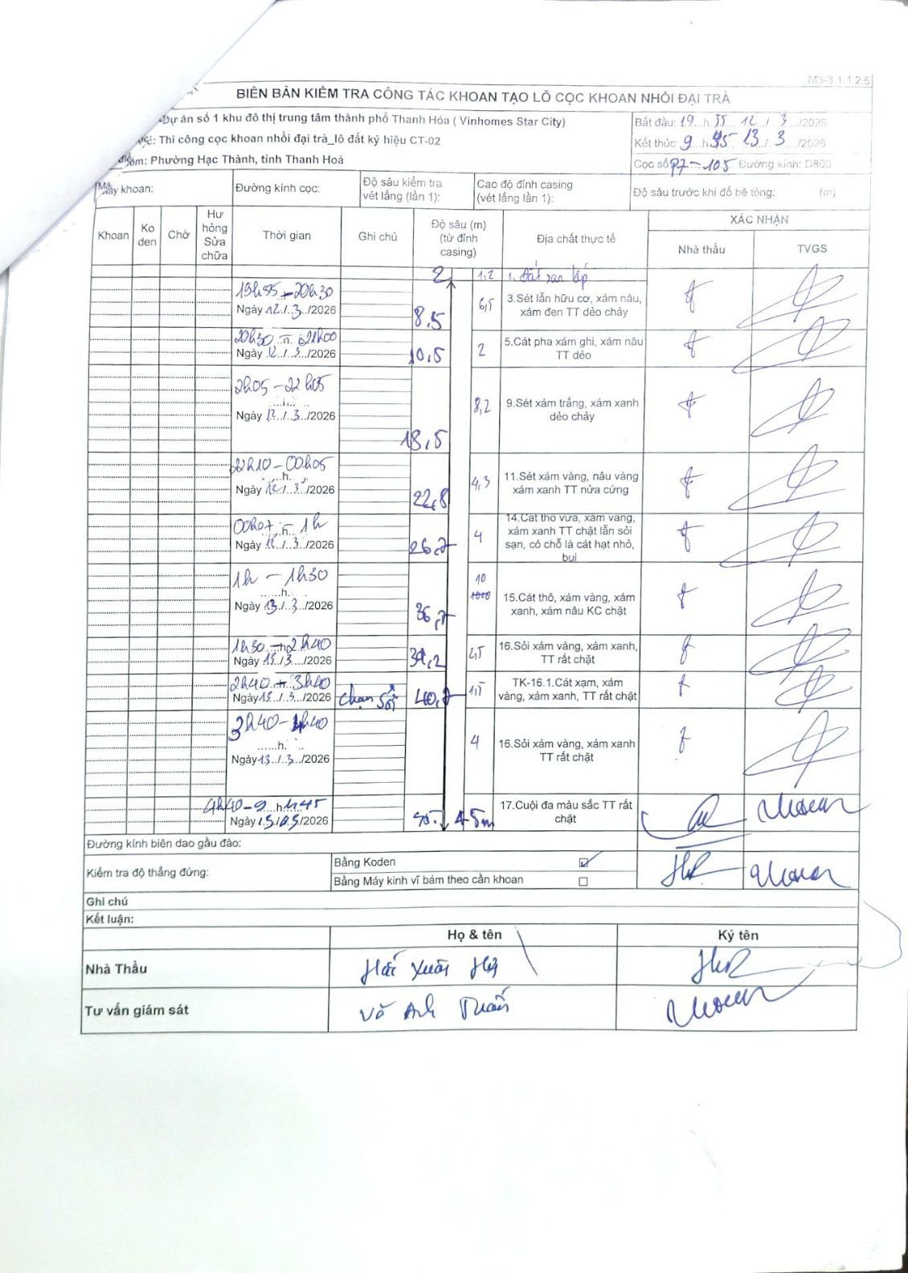
Dự án | Dự án số 1 khu đô thị trung tâm thành phố Thanh Hóa (Vinhomes Star City)
Hạng mục | Thi công cọc khoan nhồi đại trà_lô đất ký hiệu CT-02
Tên bộ phận | Phường Hạc Thành, tỉnh Thanh Hoá
Số hiệu cọc | P7-105
Biên bản số | M3-3.1.1.2.6
Đường kính | D800
Bắt đầu thi công | 19:55 12/03/2026
Kết thúc thi công | 09:45 13/03/2026

Địa chất TT | Đường kính | Mô tả lớp thiết kế | Từ (h) | Đến (h) | Cao độ từ | Cao độ đến | T.Gian (h) | Dài (m) | V (m/h) | Ghi chú
1 | D800 | Đất san lấp | 19:55 12/03/2026 | 20:30 12/03/2026 | -0.8 | -2 | 0.58 | 1.2 | 2.06
2 | D800 | Sét lẫn hữu cơ, xám nâu, xám đen TT dẻo chảy | 20:30 12/03/2026 | 21:00 12/03/2026 | -2 | -8.5 | 0.5 | 6.5 | 13
3 | D800 | Cát pha xám ghi, xám nâu TT dẻo | 21:00 12/03/2026 | 22:05 12/03/2026 | -8.5 | -10.5 | 1.08 | 2 | 1.85
4 | D800 | Sét xám trắng, xám xanh dẻo chảy | 22:05 12/03/2026 | 22:45 12/03/2026 | -10.5 | -18.5 | 0.67 | 8 | 12
5 | D800 | Sét xám vàng, nâu vàng xám xanh TT nửa cứng | 22:45 12/03/2026 | 00:05 13/03/2026 | -18.5 | -22.8 | 1.33 | 4.3 | 3.23
6 | D800 | Cát thô vừa, xám vàng, xám xanh TT chặt lẫn sỏi sạn, có chỗ là cát hạt nhỏ, bụi | 00:05 13/03/2026 | 01:00 13/03/2026 | -22.8 | -26.8 | 0.92 | 4 | 4.36
7 | D800 | Cát thô, xám vàng, xám xanh, xám nâu KC chặt | 01:00 13/03/2026 | 01:30 13/03/2026 | -26.8 | -36.8 | 0.5 | 10 | 20
8 | D800 | Sỏi xám vàng, xám xanh, TT rất chặt | 01:30 13/03/2026 | 02:40 13/03/2026 | -36.8 | -39.2 | 1.17 | 2.4 | 2.06
9 | D800 | TK-16.1. Cát xám, xám vàng, xám xanh, TT rất chặt | 02:40 13/03/2026 | 03:40 13/03/2026 | -39.2 | -40.7 | 1 | 1.5 | 1.5 | Chạm sỏi
10 | D800 | Sỏi xám vàng, xám xanh TT rất chặt | 03:40 13/03/2026 | 04:40 13/03/2026 | -40.7 | -44.7 | 1 | 4 | 4
11 | D800 | Cuội đa màu sắc TT rất chặt | 04:40 13/03/2026 | 09:45 13/03/2026 | -44.7 | -50.45 | 5.08 | 5.75 | 1.13

ẢNH BIÊN BẢN GỐC

